TESTCASE DATABASE
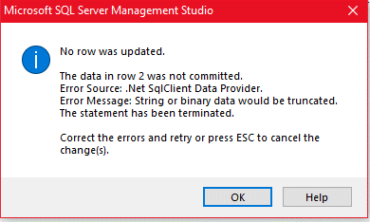
TEST CASE DATABASE FOR OFFICE MANAGEMENT
STT | Testcase ID | Test Title | Sub-Module | Testcase Summary | Priority | Pre-condition | Pre-steps | Step by step | Expected Result | Actual Result | Test Result | Note
1 | DBOM-001 | Test số lượng phần tử cho phép |  | Nhập giá trị bất kì | 1 | Có cơ sở dữ liệu |  | 1. Mở CSDL bảng DSNhanVien 2. Nhập giá trị "12345678901" vào cột ID |  | Báo lỗi

